상품제안서
북유럽중 일러스트 면행주 35x35 | 상품코드: S45850

 |  |  |  |  |  |  | 02-713-8555 | www.synergygift.co.kr
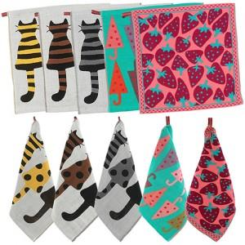 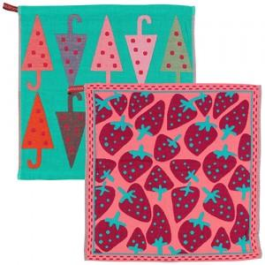

【상세/제작정보】

【인쇄/포장옵션】 | 실크, 풀칼라 / 포장불가능

【공급단가】 | 수량 | 300~ | 1,000~ | 3,000~ | 10,000~ | 30,000~
*VAT별도 | 단가 | 1,010원 | 950원 | 910원 | 880원 | 870원

【상품 URL】 | https://www.synergygift.co.kr:443/src/goods_detail.php?gdno=45850

